Code_Competence_1
Test Case ID |  | TC_001 | Test Case Description | Testing point of sale menggunakan akun demo
Created By |  | Andro (M Nur Fajjri Z) | Reviewed By | - |  | Version |  | 1.0
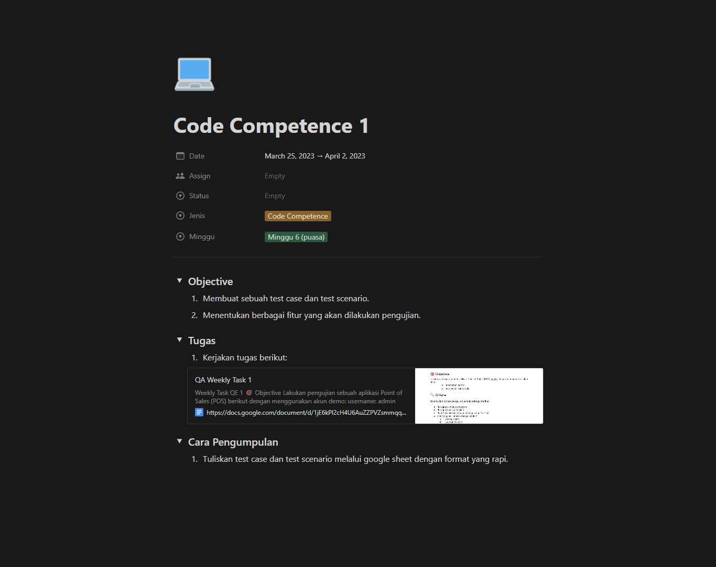
QA Tester’s Log |  | -

Tester's Name |  | Andro (M Nur Fajjri Z) | Date Tested | 2023-02-26 |  | Test Case (Pass/Fail/Not Executed) |  | -
Target |  | https://docs.google.com/document/d/1jE6kPl2cH4U6AuZZPVZsmmqqURtDlagV5c9WQ6vCP9A/edit
S # | Prasyarat (Prerequisites) |  |  | S # | Data yang ditest
1 | Akses menggunakan browser chorme desktop win 10 home |  |  | 1 | userid = admin
2 |  |  |  | 2 | Pass = pointofsale
3 |  |  |  | 3
4 |  |  |  | 4

Test Scenario | Testing fitur login pada POS

Langkah (Step) | Detail langkah (Step Details) |  | Hasil yang diharapkan (Expected Results) | Hasil sesungguhnya (Actual Results) |  |  | Lolos/Gagal/Tidak dieksekusi/Tertahan (Pass / Fail / Not executed / Suspended)

1 | Mencoba login dengan akun yang diberikan |  | Pengguna bisa masuk dengan akun yang diberikan | Sesuai yang diharapkan |  |  | PASS
2 | Mencoba login dengan akun yang diberikan namun salah username |  | Pengguna tidak bisa masuk | Sesuai yang diharapkan |  |  | FAIL
3 | Mencoba login dengan akun yang diberikan namun salah password |  | Pengguna tidak bisa masuk | Sesuai yang diharapkan |  |  | FAIL
4 | Mencoba login tanpa username dan password |  | Pengguna tidak bisa masuk | Sesuai yang diharapkan |  |  | PASS

Abnormal testing | User tidak dapat mengakses web, karena API tidak berjalan.

Test Scenario | Testing fitur item dari homepage POS

Langkah (Step) | Detail langkah (Step Details) |  | Hasil yang diharapkan (Expected Results) | Hasil sesungguhnya (Actual Results) |  |  | Lolos/Gagal/Tidak dieksekusi/Tertahan (Pass / Fail / Not executed / Suspended)

1 | Membuka menu item |  | Menu terbuka | Sesuai yang diharapkan |  |  | PASS
2 | Memilih opsi generate barcode dan delete tanpa pilih item |  | tidak berjalan | Sesuai yang diharapkan |  |  | PASS
3 | Mengubah data item |  | data berubah | data tidak berubah |  |  | FAIL
4 | Memilih opsi generate barcode dan delete dengan pilih item |  | barcode berjalan atau item terhapus | Sesuai yang diharapkan |  |  | PASS
5 | Membuat item kits (ada fill barcode, kitname, search kit, discount type, price option, print option, description) |  | item kits terbuat | Sesuai yang diharapkan |  |  | PASS
6 | Mencari nama item |  | item kits ditemukan | Sesuai yang diharapkan |  |  | PASS
7 | Export data ke local |  | extensi program terbuat (.xml) | Sesuai yang diharapkan |  |  | PASS

Test Scenario | Testing fitur item kits dari homepage POS

Langkah (Step) | Detail langkah (Step Details) |  | Hasil yang diharapkan (Expected Results) | Hasil sesungguhnya (Actual Results) |  |  | Lolos/Gagal/Tidak dieksekusi/Tertahan (Pass / Fail / Not executed / Suspended)

1 | Membuka menu item kits |  | Menu terbuka | Sesuai yang diharapkan |  |  | PASS
2 | Memilih opsi generate barcode dan delete tanpa pilih item |  | tidak berjalan | Sesuai yang diharapkan |  |  | PASS
3 | Memilih opsi generate barcode dan delete dengan pilih item |  | barcode berjalan atau item terhapus | Sesuai yang diharapkan |  |  | PASS
4 | Mengubah data item |  | data berubah | data tidak berubah |  |  | FAIL
5 | Membuat item kits (ada fill barcode, kitname, search kit, discount type, price option, print option, description) |  | item kits terbuat | Sesuai yang diharapkan |  |  | PASS
6 | Mencari nama item kits |  | item kits ditemukan | Sesuai yang diharapkan |  |  | PASS
7 | Export data ke local |  | extensi program terbuat (.JSON) | Sesuai yang diharapkan |  |  | PASS

Test Scenario | Testing fitur laporan dari homepage POS

Langkah (Step) | Detail langkah (Step Details) |  | Hasil yang diharapkan (Expected Results) | Hasil sesungguhnya (Actual Results) |  |  | Lolos/Gagal/Tidak dieksekusi/Tertahan (Pass / Fail / Not executed / Suspended)

1 | Membuka menu reports (laporan) |  | Menu terbuka | Sesuai yang diharapkan |  |  | PASS
2 | Memilih menu Graphic Reports |  | Menu terbuka | Sesuai yang diharapkan |  |  | PASS
3 | Memilih menu Summary Reports |  | Menu terbuka | Sesuai yang diharapkan |  |  | PASS
4 | Memilih menu Inventory Reports |  | Menu terbuka | Sesuai yang diharapkan |  |  | PASS
5 | Memilih menu Detailed reports |  | Menu terbuka | Sesuai yang diharapkan |  |  | PASS
6 | Memilih menu Categories Customers discounts Employees Bills Articles Payments Sales Sales taxes Suppliers Taxes pada graphic report |  | Menu terbuka | Sesuai yang diharapkan |  |  | PASS
7 | Memilih menu Categories Customers discounts Employees Bills Articles Payments Sales Sales taxes Suppliers Taxes pada Summary report |  | Menu terbuka | Sesuai yang diharapkan |  |  | PASS
8 | Memilih menu Sales Tickets Customers discounts Employees Suppliers pada menu Detailed reports |  | Menu terbuka | Sesuai yang diharapkan |  |  | PASS
9 | Memilih menu Low inventory Inventory Summary pada Iventory report |  | Menu terbuka | Sesuai yang diharapkan |  |  | PASS
10 | Mengenerate report pada setiap menu |  | report terproses dan keluar output data | Sesuai yang diharapkan |  |  | PASS

Test Scenario | Testing fitur pemasok dari homepage POS

Langkah (Step) | Detail langkah (Step Details) |  | Hasil yang diharapkan (Expected Results) | Hasil sesungguhnya (Actual Results) |  |  | Lolos/Gagal/Tidak dieksekusi/Tertahan (Pass / Fail / Not executed / Suspended)

1 | Membuka menu pemasok |  | Menu terbuka | Sesuai yang diharapkan |  |  | PASS
2 | Memilih opsi email dan delete tanpa pilih data pemasok |  | tidak berjalan | Sesuai yang diharapkan |  |  | PASS
3 | Memilih opsi email dan delete dengan pilihan data pemasok |  | delete dan email berjalan (mengeluarkan output) | delete berjalan namun email tidak terhubung |  |  | FAIL
4 | Membuat report .csv |  | report terbuat | Sesuai yang diharapkan |  |  | PASS
5 | Mengubah data pemasok |  | data berubah | data tidak berubah |  |  | FAIL
6 | Melakukan sorting data |  | data tersorting | Sesuai yang diharapkan |  |  | PASS

Test Scenario | Testing fitur Sales dari homepage POS

Langkah (Step) | Detail langkah (Step Details) |  | Hasil yang diharapkan (Expected Results) | Hasil sesungguhnya (Actual Results) |  |  | Lolos/Gagal/Tidak dieksekusi/Tertahan (Pass / Fail / Not executed / Suspended)

1 | Membuka menu penjualan |  | Menu terbuka | Sesuai yang diharapkan |  |  | PASS
2 | Membuat report sales Article name |  | Article name terbuat | Sesuai yang diharapkan |  |  | PASS
3 | Memberikan diskon pada Article name |  | diskon terbuat | Sesuai yang diharapkan |  |  | PASS
4 | Menghapus client data |  | client data terhapus | Sesuai yang diharapkan |  |  | PASS
5 | Membatalkan sales |  | sales batal output keluar | Sesuai yang diharapkan |  |  | PASS
6 | Mengubah data mode dan data delivery atau take away |  | data tampil | Sesuai yang diharapkan |  |  | PASS

